Sheet1
产品编号 | 图片
长11033B | 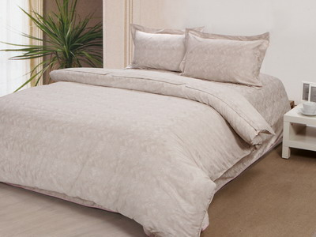
长110693 | 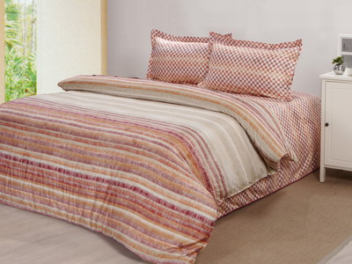
长110807 | 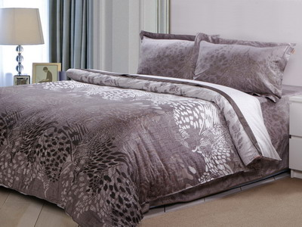
长111307 | 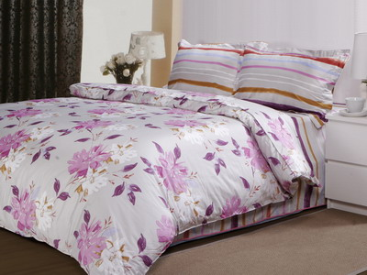
长YS130 | 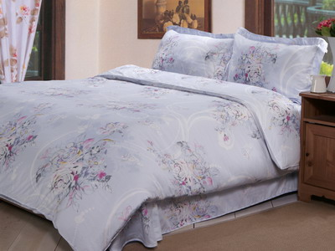
长YS181 典当繁华 | 
缎110696 | 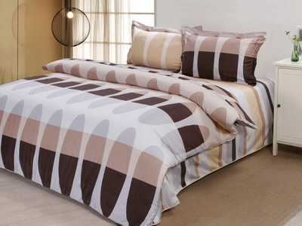
缎110884 | 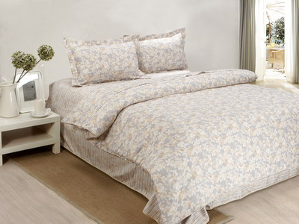
缎110886 | 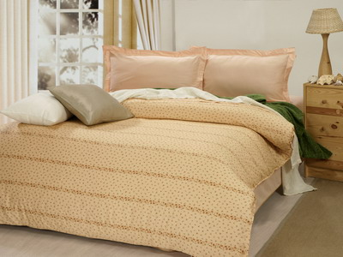
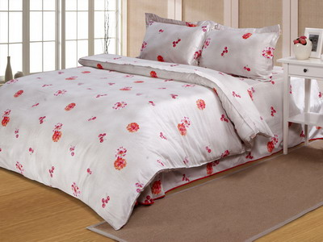 缎111223-1
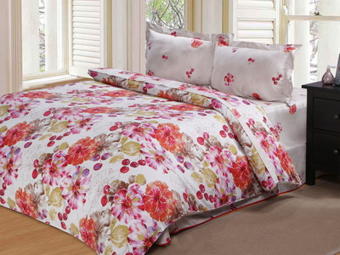 缎111223
缎111225-1 | 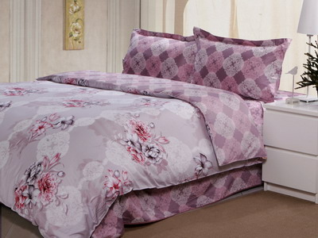
缎111225B | 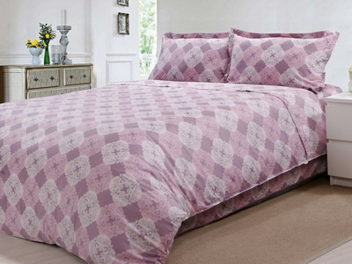
缎120006B | 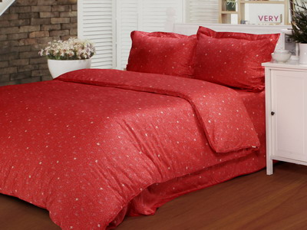
贡6224 | 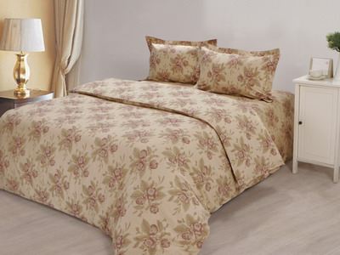
磨10008 | 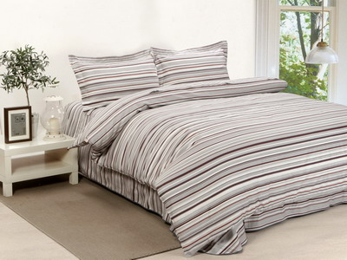
磨10801（纵情声色） | 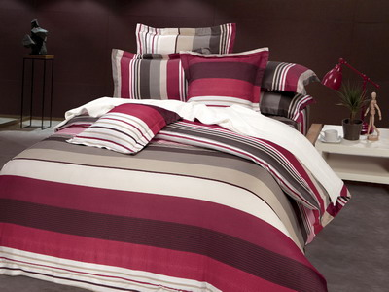
磨10801（纵情声色） | 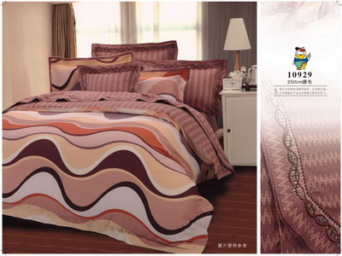
磨11030（爱似百汇） | 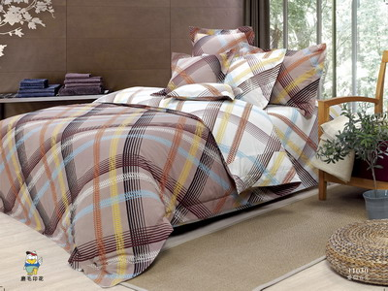
磨11101B(淋雾艳影) | 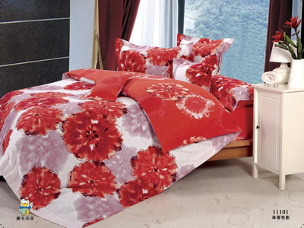
磨11103(时尚风潮) | 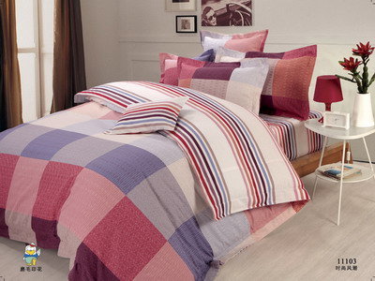
磨11109(自由空间) | 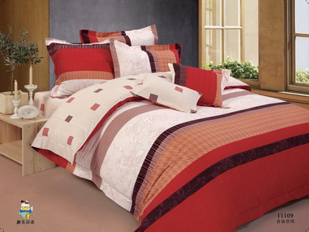
磨80488 | 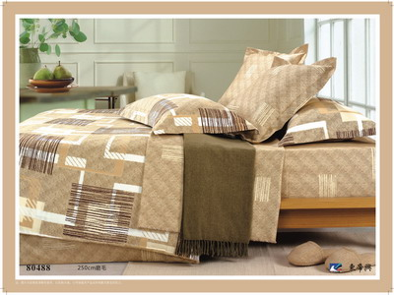
磨80687 | 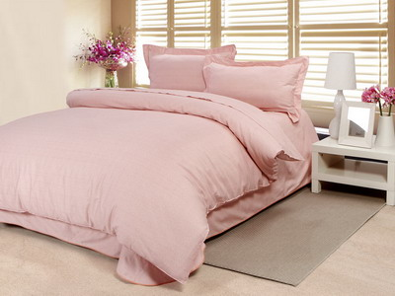
磨90139(80687B粉） | 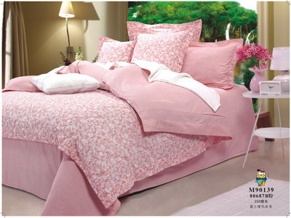
磨90167(250cm磨毛） | 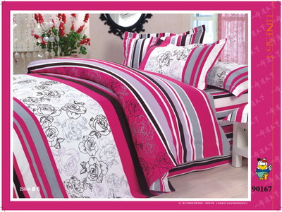
磨90901 | 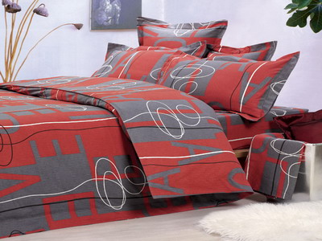
磨91132 | 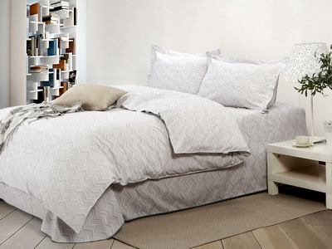
磨110135(圈点时尚) | 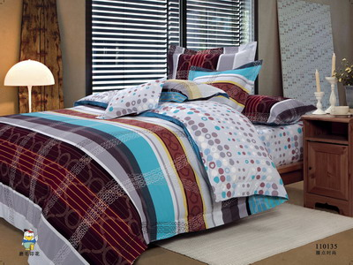
磨110819 | 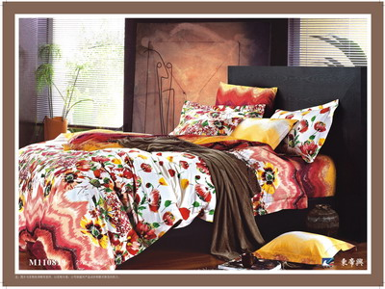
磨110893 | 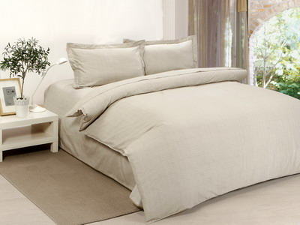
磨111068. | 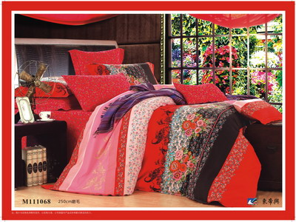
磨111078（250cm磨毛） | 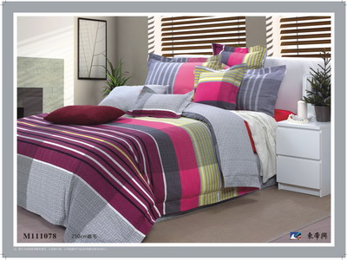
磨111079（250cm磨毛） | 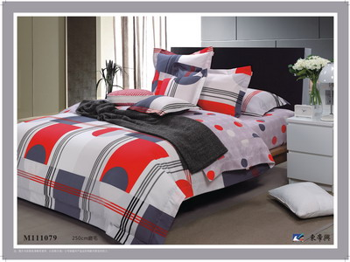
磨111113 | 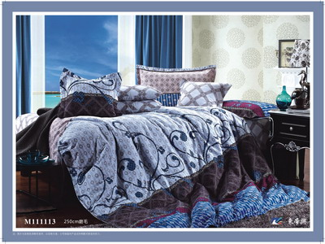
磨111151 | 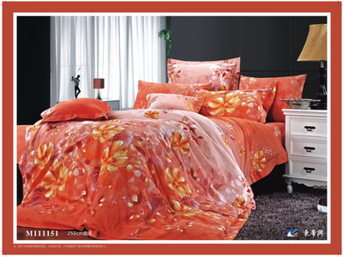
磨111174. | 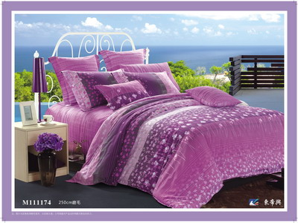
磨111177B | 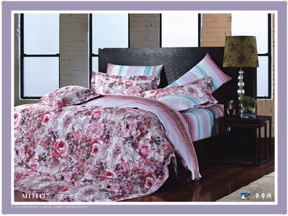
磨111185 | 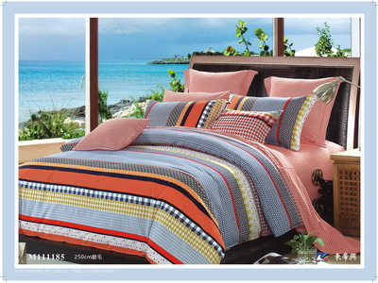
磨111186 | 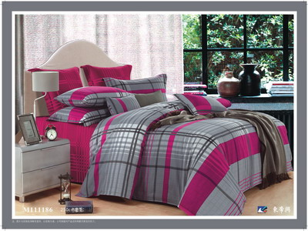
磨111187 | 
磨111296 | 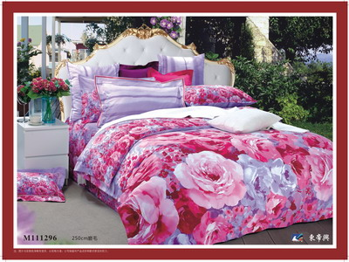
磨120002（250cm磨毛） | 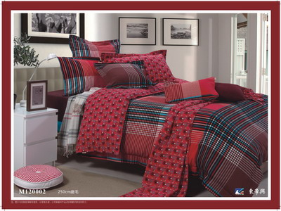
磨120010深（浅） | 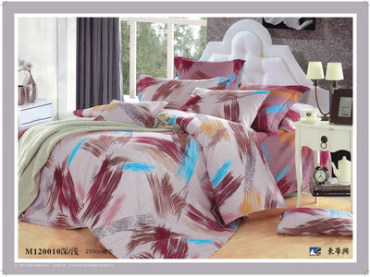
磨120017 | 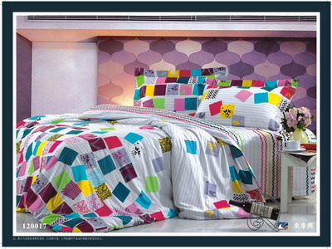
磨120024 | 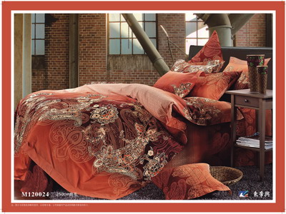
磨120026 | 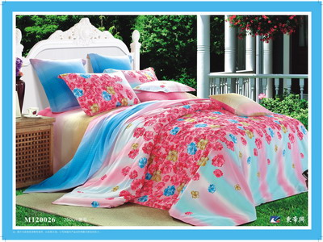
磨120052（111140B红） | 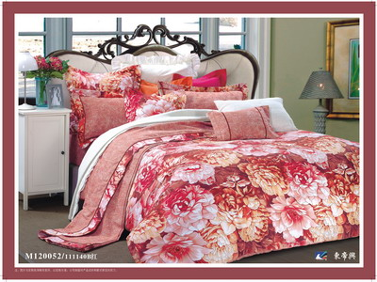
磨120070. | 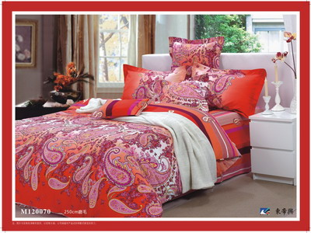
磨120109 | 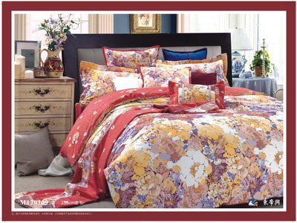
磨120116（线飘纹语） | 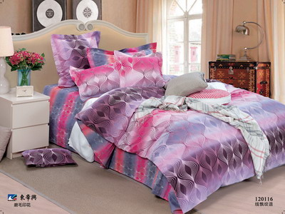
磨120136. | 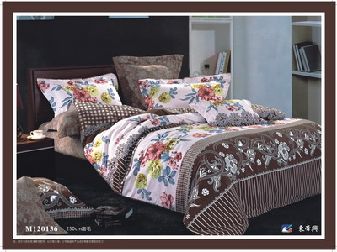
磨120178黄. | 
磨120178兰. | 
磨120298. | 
磨120340深浅 | 
磨120342白 | 
磨120342粉 | 
磨120342兰 | 
磨M10958 | 
绒110733 | 
绒110818 | 
绒111218B | 
绒YS154 舞影人生 | 
绒YS159 粉媚佳丽 | 
绒YS160恋 香（单B版） | 
绒YS163舞动苏绒格 | 
绒YS171 卡萨尔舞曲 | 
绒YS172画 影. | 
绒YS175 唯美恋曲 | 
绒YS182异国情调 | 
绒YS184 品茗花香 | 
绒YS185 月递情谊 | 
绒YS188假日生活 | 
绒YS189 花舞丽影 | 
绒YS190思 慕 | 
绒YS191 香草恋曲 | 
绒YS194时尚序曲 | 
绒YS196A绚丽缤纷 | 
绒YS196B无限炫彩 | 
绒YS197 风采丽姿 | 
绒YS198 烟火的季节 | 
绒YS199 最炫民族风 | 
绒YS201 曲艺人生 | 
绒YS202 魅惑格调 | 
绒YS203多彩的爱 | 
绒YS213 魔方世家（单B版） | 
绒YS214 彩晶格 | 
绒YS216 伊兰黛安 | 
提70756 | 
提80419AB(大提花印花) | 
提110697 | 
提111072 | 
提J442 | 
天10727 | 
天11013-1（1.8笠） | 
天11013-2（1.8笠） | 
天11013-3（1.8笠）
天11114 | 
天90980-2 | 
天90980（1.8笠） | 
天91017 | 
天110051 | 
天110051红 | 
天110052 | 
天110054（1.8笠） | 
天110065 | 
天110107 | 
天110111B | 
天110222 | 
天110297B | 
 天110305
天110368 | 
天110372 | 
天110373（1.8笠） | 
天110375（1.8笠） | 
天110396 | 
天110436 | 
天110477 | 
天110501 | 
天110693B | 
天110705 | 
天110716 | 
天110717 | 
天110794 | 
天110811 | 
天110815 | 
天110841绿 | 
天110874A | 
天110874B | 
天110938 | 
天111003-1 | 
天111005-1 | 
天111005 | 
天111077 | 
天111094B | 
天111094红. | 
天111145 | 
天111181 | 
天111181B. | 
天YS104B | 
天YS104花香满园 | 
天YS106（单B版） | 
天YS179（单B版） | 
天丝磨毛120341（1.8笠） | 
天丝磨毛120343 | 
斜11059C | 
斜90841-1 | 
斜90841 | 
斜90841B | 
斜90960 | 
斜110628 | 
斜110818
斜110910B | 
斜110912B | 
斜110942B. | 
斜110957B | 
斜111042B | 
斜111069B. | 
斜111073B | 
斜111092 | 
斜111130. | 
斜111219 | 

